DESBAL-A
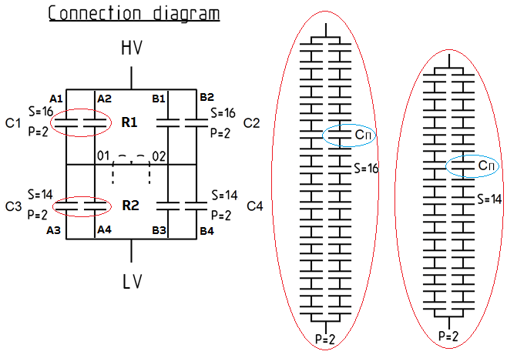
 |  | Medições das Capacitâncias das Pernas do H

 |  | Fase | Rack | Perna | Ramo
 |  |  | R1 | P1 | A1 | 1.545
 |  |  | 6.171 | 3.086 | A2 | 1.541
 |  |  |  | P2 | B1 | 1.544
 |  | A |  | 3.085 | B2 | 1.542
 |  | 3.292 | R2 | P3 | A3 | 1.765
 |  |  | 7.054 | 3.527 | A4 | 1.762
 |  |  |  | P4 | B3 | 1.766
 |  |  |  | 3.527 | B4 | 1.760

 |  |  | Perna 1 - Rack 1 |  | Perna 3 - Rack 2
 |  |  | VR1 | 153969 | VR2 | 134706
 |  |  | Ip1 | 179.13 | Ip3 | 179.13
 |  |  | Ip2 | 179.09 | Ip4 | 179.09

 |  |  | Perna 2 - Rack 1 |  | Perna 4 - Rack 2
 |  |  | VR1 | 153969 | VR2 | 134706
 |  |  | Ip2 | 179.09 | Ip4 | 179.09
 |  |  | Ip1 | 179.13 | Ip3 | 179.13
Idesb= | 0.0005
 |  |  | Tensão | 500 | kV

